summary
 | Xác định user ĐÃ LÂU KO QUAY LẠI
 | Created by: Linh
 | Data run: 2018-10-29

 | Kết quả nghiên cứu "Thành viên đã lâu không quay lại"
 | Đinh nghĩa | Các khách hàng có điểm số Frequency cao nhưng điểm số Recency thấp có nghĩa là họ đã sử dụng dịch vụ hay sản phẩm của bạn nhiều lần nhưng không sử dụng lại gần đây
 | Đặc điểm | Recency >=180 ngày & Frequency >70 comments

I. | Các từ viết tắt:
 |  | R: Rencency | Số ngày từ lần cuối active tính đến ngày hiện tại
 |  | F: Frequently | Xác định bằng số comment trong lịch sử hoạt động
 |  | M: Montary | Số thread user đó tạo ra

II. | Phương pháp và mẫu |  |  |  |  |  |  |  |  | user_id | recency | fre_cmt | count_thread
 | Phương pháp : |  |  |  |  |  |  |  | count | 156154 | 156154 | 156154 | 156154
 |  | - Dựa trên biểu đồ histogram của Rencency và Frequency |  |  |  |  |  |  | mean | 1663835 | 203.674149 | 102.660316 | 54.505251
 |  | - Dựa trên phân vị |  |  |  |  |  |  | std | 849931.3 | 157.191124 | 549.378449 | 261.653891
 |  | - Dựa trên phương pháp cluster (Kmeans) |  |  |  |  |  |  | min | 1 | 0 | 1 | 1
 | Mẫu: |  |  |  |  |  |  |  | 25% | 895817 | 58 | 2 | 1
 |  | Đặc điểm: users có ít nhất 1 lần active trong khoảng thời gian từ 2017-06-01 đến nay |  |  |  |  |  |  | 50% | 2079513 | 176 | 8 | 5
 |  | Số lượng user: | 156154 |  |  |  |  |  | 75% | 2386810 | 339 | 47 | 29
 |  | Định nghĩa active: có 1 trong những hành động: tạo thread, like người khác, comment, có message |  |  |  |  |  |  | max | 2492954 | 515 | 85627 | 30811
 |  | (Cách query user active xem ở sheet "query_active")
III. | Thống kê
 | III.1 | Histogram
 |  | Theo biểu đồ ta thấy khoảng 50% mẫu có Recency >=180 ngày (ko active trong 6 tháng gàn đây)
 |  | 95% mẫu có Frequency < 250 comments
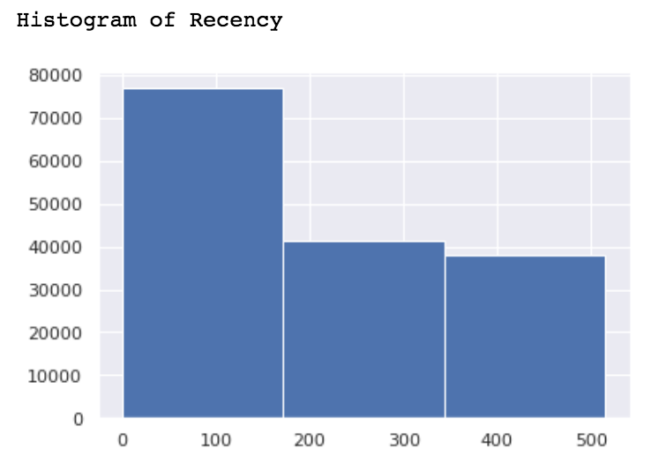
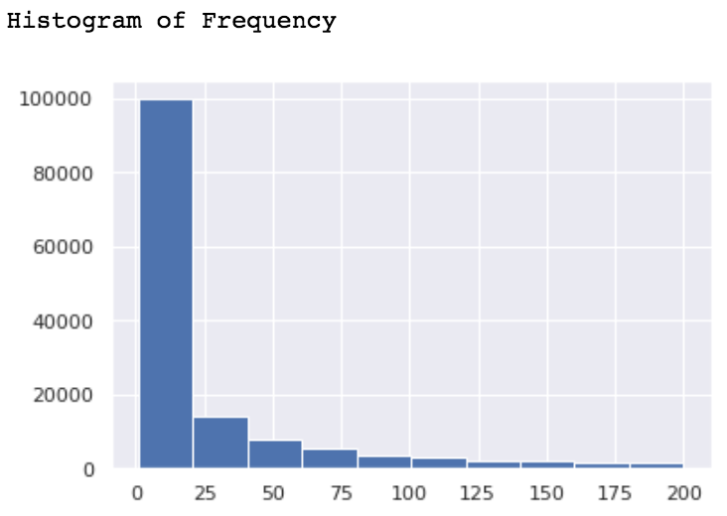

 | III.2 | Phân vị
 |  | 50% mẫu có recency >= 180 ngày (6 tháng)
 |  | Chỉ có 20% mẫu có số comment >70 comments
 |  | Theo thống kê thì số users có recency >=180 và frequency>70 chiếm 6.5% trên mẫu

 |  | quantiles | recency | fre_cmt | count_thread
 |  | 0.2 | 41 | 1 | 1
 |  | 0.3 | 77 | 2 | 2
 |  | 0.4 | 123 | 4 | 3
 |  | 0.5 | 176 | 8 | 5
 |  | 0.6 | 236 | 16 | 10
 |  | 0.7 | 303 | 32 | 20
 |  | 0.8 | 374 | 71 | 42
 |  | 0.9 | 439 | 197 | 109

 | III.3 | Kmeans

 |  | Các nhóm (theo Kmeans) có đặc điểm trung bình chỉ số frequency đều >100 comments
 |  | Theo Elbow Kmeans nên chia mẫu thành 6 nhóm. Sau đây
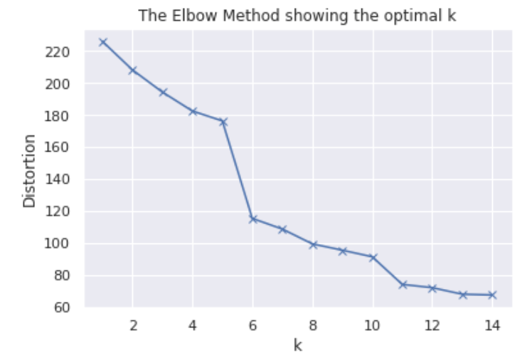
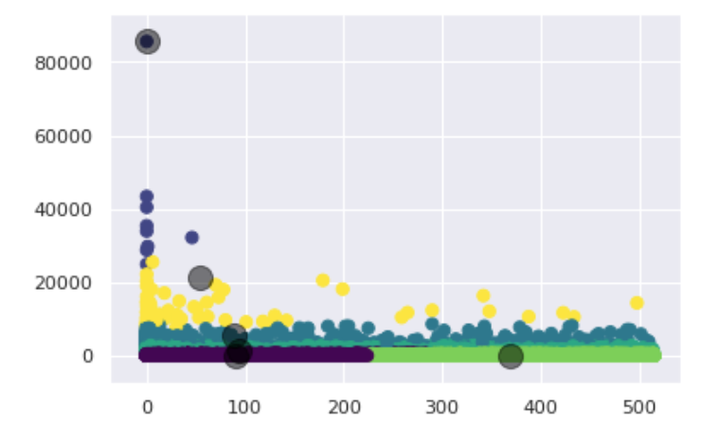
 |  | Nhóm kmeans | Số user nhóm
 |  | 0 | 21,597
 |  | 1 | 376
 |  | 2 | 33,609
 |  | 3 | 3,066
 |  | 4 | 1
 |  | 5 | 29

 |  | Đặc điểm các nhóm

 |  | Nhóm 0 | kmeans | recency | fre_cmt | Nhóm 1 | kmeans | recency | fre_cmt |  | Nhóm 2 | kmeans | recency | fre_cmt
 |  | count | 21,597 | 21,597 | 21,597 | count | 376 | 376 | 376 |  | count | 33,609 | 33,609 | 33,609
 |  | mean | - | 173 | 102 | mean | 1 | 67 | 5,430 |  | mean | 2 | 160 | 174
 |  | std | - | 155 | 132 | std | - | 123 | 3,249 |  | std | - | 154 | 222
 |  | min | - | - | 2 | min | 1 | - | 908 |  | min | 2 | - | 2
 |  | 25% | - | 31 | 30 | 25% | 1 | - | 3,489 |  | 25% | 2 | 22 | 41
 |  | 50% | - | 130 | 54 | 50% | 1 | 5 | 4,493 |  | 50% | 2 | 107 | 90
 |  | 75% | - | 299 | 113 | 75% | 1 | 60 | 6,389 |  | 75% | 2 | 285 | 219
 |  | max | - | 515 | 1,673 | max | 1 | 508 | 20,505 |  | max | 2 | 515 | 12,355

 |  | Nhóm 3 | kmeans | recency | fre_cmt | Nhóm 4 | kmeans | recency | fre_cmt |  | Nhóm 5 | kmeans | recency | fre_cmt
 |  | count | 3,066 | 3,066 | 3,066 | count | 1 | 1 | 1 |  | count | 29 | 29 | 29
 |  | mean | 3 | 84 | 1,590 | mean | 4 | - | 85,627 |  | mean | 5 | 20 | 18,110
 |  | std | - | 129 | 887 | std | NaN | NaN | NaN |  | std | - | 54 | 11,092
 |  | min | 3 | - | 177 | min | 4 | - | 85,627 |  | min | 5 | - | 6,038
 |  | 25% | 3 | 2 | 987 | 25% | 4 | - | 85,627 |  | 25% | 5 | - | 9,229
 |  | 50% | 3 | 17 | 1,346 | 50% | 4 | - | 85,627 |  | 50% | 5 | - | 13,296
 |  | 75% | 3 | 108 | 1,943 | 75% | 4 | - | 85,627 |  | 75% | 5 | 10 | 25,511
 |  | max | 3 | 515 | 9,687 | max | 4 | - | 85,627 |  | max | 5 | 265 | 43,381

